Poznámky a půdorys
Příloha č.1 Smlouvy o dílo - Poznámky | list č. 2
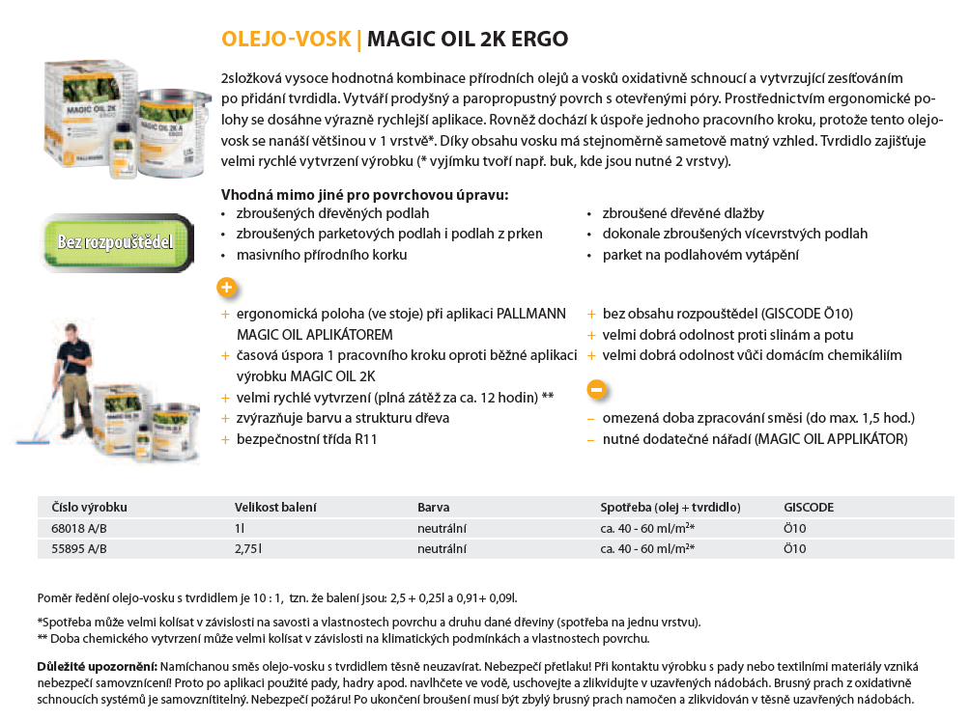 | . minimální požadovaná kvalita olejo-voskového nátěru viz. parametry Magic OIL 2K ERGO firmy Pallmann .

Příloha č.1 Smlouvy o dílo - půdorys | list č. 3

